Trekking zomer
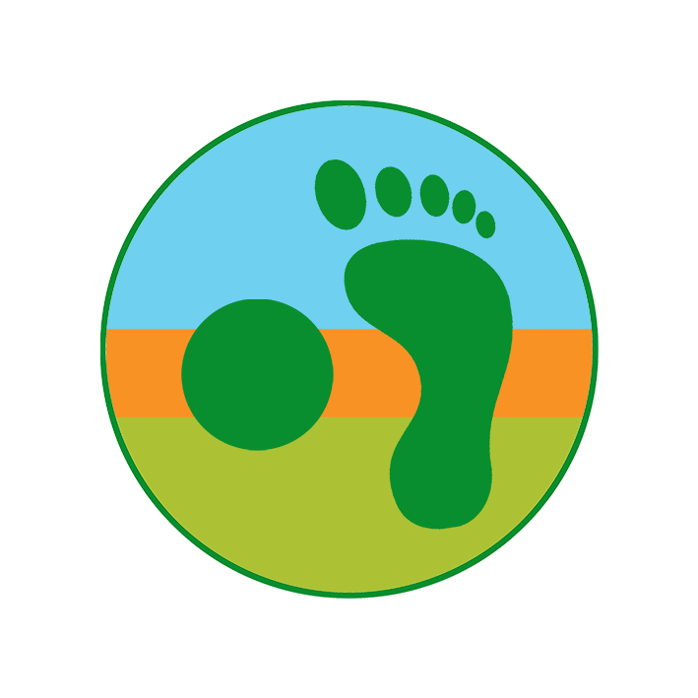
Packlist Trekking
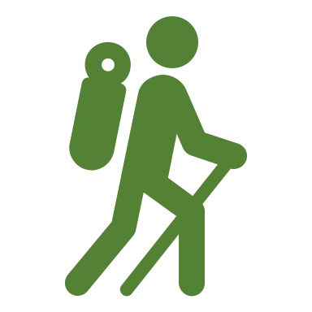
Zomer
 |  |  |  |  |  | Mijn gewicht |  | 72 |  | kg | Basisgewicht |  | 9.0 | kg
 |  |  |  |  |  | Max rugzak 1/4 |  | 18 |  | kg | Voedsel |  | 7.0 | kg
 |  |  |  |  |  | Max rugzak 1/5 |  | 14 |  | kg | Totaal rugzak |  | 16.0 | kg

Gewicht in je rugzak (gram) |  | out | in |  |  | out | in |  |  |  |  |  | out | in

Wandelen |  |  | 575 | Kledij |  |  | 1865 |  | Navigatie en elektro |  |  |  |  | 945

 | Wandelschoenen | 1200 | 0 |  | T-shirt ( + reserve) | 120 | 120 |  |  | Wandelkaart en topogids |  |  | 100 | 100
 | Wandelsokken ( + reserve) | 100 | 100 |  | Stapbroek | 500 | 0 |  |  | Kompas |  |  | 15 | 15
 | Wandelstokken | 450 | 0 |  | Fleece |  | 300 |  |  | GPS ( + reserve batterijen) |  |  | 200 | 200
 | Gaiters (kort) |  | 100 |  | Donsjas |  | 320 |  |  | Satellietcommunicatie |  |  | 60 | 60
 | Waadschoenen en sokken |  | 375 |  | Regenjas |  | 400 |  |  | Fototoestel ( + reserve batterij) |  |  | 150 | 150
 |  |  |  |  | Regenbroek |  | 180 |  |  | GSM ( + oplader) |  |  |  | 200
Rugzak |  |  | 2080 |  | Bandana | 30 | 0 |  |  | Powerbank |  |  | 100 | 100
 |  |  |  |  | Petje | 40 | 0 |  |  | e-Reader |  |  |  | 120
 | Rugzak + regenhoes (55-80 L) |  | 2000 |  | Muts |  | 40
 | Dry bags (2L/2L/8L/8L) |  | 80 |  | Handschoenen |  | 50 |  | Klein spul |  |  |  |  | 345
 |  |  |  |  | Onderbroek ( + reserve) | 80 | 80
Bivak |  |  | 2030 |  | BH | 0 | 0 |  |  | Portefeuille |  |  |  | 100
 |  |  |  |  | Zwempak |  | 0 |  |  | Notitieboekje en potlood |  |  | 20 | 20
 | Tent | 850 | 850 |  | Merino shirt ( = reserve) |  | 175 |  |  | Leesbrilletje |  |  |  | 100
 | Footprint | 0 | 0 |  | Merino legging ( = reserve) |  | 200 |  |  | Hoofdlamp |  |  |  | 80
 | Slaapzak |  | 750 |  |  |  |  |  |  | Zitmatje |  |  |  | 25
 | Slaapmatje |  | 350 |  |  |  |  |  |  | Autosleutels |  |  | 20 | 20
 | Hoofdkussen |  | 80 | Healthcare |  |  | 625
 |  |  |  |  |  |  |  |  | Extra |  |  |  |  | 0
Veldkeuken |  |  | 575 |  | EHBO-set | 150 | 150
 |  |  |  |  | Zonnebril |  | 50
 | Brander met kookpan | 200 | 200 |  | Zonnesmeer en lipstick | 50 | 50
 | Drinkbeker |  | 60 |  | Muggennetje en muggenstick |  | 100
 | Eetkom |  | 80 |  | Tandenborstel en tandpasa |  | 60
 | Spork |  | 20 |  | Handdoek |  | 30
 | Drinksysteem |  | 100 |  | Oordopjes |  | 10 |  | Voedsel |  |  | Aantal dagen |  | 6950
 | Zakmes | 40 | 40 |  | Reddingsdeken |  | 60
 | Aansteker, vaatdoek, sponsje | 15 | 15 |  | Universele zeep | 50 | 50 |  |  | Eten |  | 7 | 800 | 5600
 | Waterzuivering | 50 | 50 |  | Toiletpapier en schupje | 50 | 50 |  |  | Brandstof |  | 7 | 50 | 350
 | Afvalzakje | 10 | 10 |  | Zakdoek ( + reserve) | 15 | 15 |  |  | Water |  | 1 | 1000 | 1000

1 Vul je lichaamsgewicht in 2 Schrap wat je niet nodig hebt 3 Weeg alles in gram 4 Vink aan wat je klaarlegt 0 = niet in je rugzak rood = gedeeld met je partner

Trekking winter
Packlist Trekking
Winter
 |  |  |  |  |  | Mijn gewicht |  | 72 |  | kg | Basisgewicht |  | 10.0 | kg
 |  |  |  |  |  | Max rugzak 1/4 |  | 18 |  | kg | Voedsel |  | 7.0 | kg
 |  |  |  |  |  | Max rugzak 1/5 |  | 14 |  | kg | Totaal rugzak |  | 17.0 | kg

Gewicht in je rugzak (gram) |  | out | in |  |  | out | in |  |  |  |  |  | out | in

Wandelen |  |  | 300 | Kledij |  |  | 2380 |  | Navigatie en elektro |  |  |  |  | 945

 | Wandelschoenen | 1200 | 0 |  | Merino shirt ( + reserve) | 200 | 200 |  |  | Wandelkaart en topogids |  |  | 100 | 100
 | Wandelsokken ( + reserve) | 100 | 100 |  | Gevoerde stapbroek | 600 | 0 |  |  | Kompas |  |  | 15 | 15
 | Wandelstokken | 450 | 0 |  | Fleece | 400 | 0 |  |  | GPS ( + reserve batterijen) |  |  | 200 | 200
 | Gaiters (lang) | 200 | 0 |  | Fleece 2 |  | 600 |  |  | Satellietcommunicatie |  |  | 60 | 60
 | Yaktrax |  | 200 |  | Donsjas |  | 320 |  |  | Fototoestel ( + reserve batterij) |  |  | 150 | 150
 |  |  |  |  | Regenjas |  | 400 |  |  | GSM ( + oplader) |  |  |  | 200
Rugzak |  |  | 2080 |  | Regenbroek |  | 180 |  |  | Powerbank |  |  | 100 | 100
 |  |  |  |  | Bandana | 30 | 0 |  |  | e-Reader |  |  |  | 120
 | Rugzak + regenhoes (55-80 L) |  | 2000 |  | Muts | 120 | 0
 | Dry bags (2L/2L/8L/8L) |  | 80 |  | Handschoenen | 200 | 0 |  | Klein spul |  |  |  |  | 345
 |  |  |  |  | Onderbroek ( + reserve) | 80 | 80
Bivak |  |  | 2880 |  | BH | 0 | 0 |  |  | Portefeuille |  |  |  | 100
 |  |  |  |  | Merino shirt ( = reserve) |  | 400 |  |  | Notitieboekje en potlood |  |  | 20 | 20
 | Tent | 1250 | 1250 |  | Merino legging ( = reserve) |  | 200 |  |  | Leesbrilletje |  |  |  | 100
 | Footprint | 0 | 0 |  |  |  |  |  |  | Hoofdlamp |  |  |  | 80
 | Slaapzak |  | 1200 |  |  |  |  |  |  | Zitmatje |  |  |  | 25
 | Slaapmatje |  | 350 |  |  |  |  |  |  | Autosleutels |  |  | 20 | 20
 | Hoofdkussen |  | 80
 |  |  |  | Healthcare |  |  | 525 |  | Extra |  |  |  |  | 0
Veldkeuken |  |  | 575
 |  |  |  |  | EHBO-set | 150 | 150
 | Brander met kookpan | 200 | 200 |  | Zonnebril |  | 50
 | Drinkbeker |  | 60 |  | Zonnesmeer en lipstick | 50 | 50
 | Eetkom |  | 80 |  | Tandenborstel en tandpasa |  | 60
 | Spork |  | 20 |  | Handdoek |  | 30
 | Drinksysteem |  | 100 |  | Oordopjes |  | 10 |  | Voedsel |  |  | Aantal dagen |  | 6950
 | Zakmes | 40 | 40 |  | Reddingsdeken |  | 60
 | Aansteker, vaatdoek, sponsje | 15 | 15 |  | Universele zeep | 50 | 50 |  |  | Eten |  | 7 | 800 | 5600
 | Waterzuivering | 50 | 50 |  | Toiletpapier en schupje | 50 | 50 |  |  | Brandstof |  | 7 | 50 | 350
 | Afvalzakje | 10 | 10 |  | Zakdoek ( + reserve) | 15 | 15 |  |  | Water |  | 1 | 1000 | 1000

1 Vul je lichaamsgewicht in 2 Schrap wat je niet nodig hebt 3 Weeg alles in gram 4 Vink aan wat je klaarlegt 0 = niet in je rugzak rood = gedeeld met je partner

